AM und Bildung
Arbeitmarkt und Bildung in Wien
 | Mar-23

Arbeitsmarktdaten im Kontext von Bildungsabschlüssen:
Das mit Abstand höchste Arbeitslosigkeitsrisiko haben Personen, die keinen über die Pflichtschule hinausgehenden Bildungsabschluss vorweisen können.

Wichtige Arbeitsmarktdaten auf einen Blick

 |  |  | Veränd. zum Vorjahr
 | Bestand/Quote |  | absolut | in%

Arbeitslose Personen | 104,734 |  | -2,170 | -2.0%
Frauen | 43,720 |  | -1,702 | -3.7%
Männer | 61,014 |  | -468 | -0.8%
Unselbständig Beschäftigte | 910,023 |  | 18,743 | 2.1%
Frauen | 441,019 |  | 10,003 | 2.3%
Männer | 469,004 |  | 8,740 | 1.9%
Arbeitslosenquote - nationale Berechnung | 10.3% |  | -0.4% | -Punkte
Frauen | 9.0% |  | -0.5% | -Punkte
Männer | 11.5% |  | -0.3% | -Punkte

 | arbeitslose Personen |  | offene Stellen

 | Bestand | Anteil | Bestand | Anteil

Gesamt | 104,734 | 100% | 16,167 | 100%
maximal Pflichtschule | 50,376 | 48.1% | 6,410 | 39.6%
Lehre | 21,285 | 20.3% | 4,755 | 29.4%
Mittlere technisch-gewerbliche Schule | 642 | 0.6% | 42 | 0.3%
Mittlere kaufmännische Schule | 1,778 | 1.7% | 99 | 0.6%
sonstige mittlere Schule | 2,220 | 2.1% | 1,320 | 8.2%
Allgemeinbildende höhere Schule | 9,517 | 9.1% | 79 | 0.5%
Höhere technisch-gewerbliche Schule | 1,949 | 1.9% | 709 | 4.4%
Höhere kaufmännische Schule | 1,715 | 1.6% | 350 | 2.2%
sonstige höhere Schule | 2,880 | 2.7% | 1,004 | 6.2%
Akademie | 316 | 0.3% | 86 | 0.5%
Fachhochschule | 1,113 | 1.1% | 600 | 3.7%
Universität, Hochschule, Pädagogische Hochschule | 10,766 | 10.3% | 713 | 4.4%

48,1% der arbeitslosen Personen hat lediglich Pflichtschulausbildung, 20,3% verfügen über einen Lehrabschluss; in Summe weisen 68,4% aller arbeitslosen Personen maximal Lehrausbildung auf. Personen mit Lehrabschluss sind allerdings im Vorteil: 29,4% der (sofort verfügbaren) offenen Stellen verlangt diese Qualifikation.

Bestand arbeitsloser Personen nach Ausbildung und Geschlecht

 | Frauen N = 43.720 | Männer N = 61.014
Pflichtschule | 46.6% | 49.2%
Lehre | 16.6% | 23.0%
BMS | 5.3% | 3.8%
AHS | 9.9% | 8.5%
BHS | 6.6% | 6.0%
Uni, FH, Akademie | 14.8% | 9.4%

Bei der differenzierten Betrachtung arbeitsloser Personen nach Geschlecht zeigt sich ein Unterschied beim Anteil von Personen mit Pflichtschulausbildung (Männer: 49,2%, Frauen: 46,6%), noch deutlicher ist der Unterschied beim Anteil von Personen mit Lehrabschluss: 16,6% der arbeitslosen Frauen, aber 23,0% der arbeitslosen Männer haben eine Lehrausbildung absolviert.

Arbeitslosenquote1 nach Ausbildung

 | Mrz 23 | Mrz 22 | ALQ-Gesamt | ALQ-Gesamt
Pflichtschulausbildung | 30.0% | 29.6% | 10.3% | 10.7%
Lehrausbildung | 10.4% | 10.8% | 10.3% | 10.7%
BMS | 5.8% | 6.3% | 10.3% | 10.7%
AHS | 8.7% | 8.8% | 10.3% | 10.7%
BHS | 5.8% | 6.4% | 10.3% | 10.7%
Akadem. Ausbildung, FH | 3.6% | 3.6% | 10.3% | 10.7%

Arbeitslosenquote1 nach Ausbildung im Zeitverlauf

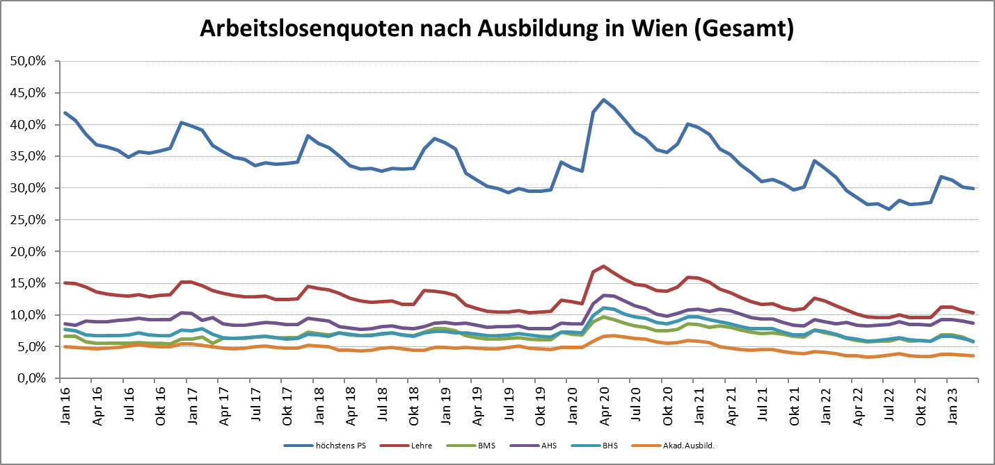

1 Vorgemerkte Arbeitslose einer Bildungsebene bezogen auf das Arbeitskräftepotential (Arbeitslose + unselbstständig Beschäftigte des Jahres) derselben Bildungsebene; die Gliederung der Beschäftigtenbasis nach Bildungsabschluss wurde nach Ergebnissen der Arbeitskräfteerhebung (unselbeständig Erwerbstätige nach LFK) errechnet

verwendete Abkürzungen:
AHS: Allgemeinbildende höhere Schule
BHS: Berufsbildende höhere Schule (Höhere technisch-gewerbliche Schule, Höhere kaufmännische Schule, Sonstige höhere Schule)
BMS: Berufsbildende mittlere Schule (Mittlere technisch-gewerbliche Schule, Mittlere kaufmännische Schule, Sonstige mittlere Schule)

